核心場景確認
EC工單需求定稿｜核心閉環樣板
需求草案，待客戶確認。當前原型只作討論底稿，不代表最終需求、開發完成或驗收結論。

核心閉環：客戶來電／WhatsApp → CS受理建單 → TL／CR分派 → 師傅收到任務 → 現場處理 → 客戶確認 → 提交SR／完工單 → 報告歸檔

1. 場景目標與範圍邊界
場景編號 | SC-CORE-01 | 業務目標 | 以一條完整服務閉環，讓客戶逐步確認角色、功能、表單、欄位、狀態與例外。
主要角色 | CS、CR、TL、MASTER、客戶、ADMIN | 本輪納入 | 受理、建單、分派、接單、現場處理、客戶確認、SR／完工單、報告查詢發送與歸檔。
暫不納入 | 完整報價、採購、標書、會計及Peachtree接口 | 邊界處理 | 若現場需要報價，本輪只記錄「需報價」與通知／移交，不展開後續報價流程。
原型定位 | 頁面與交互討論底稿 | 確認原則 | 先確認核心閉環樣板；通過後再決定拆成SC01–SC04或保持一條完整流程。
客戶總體結論 | 待確認 | 客戶意見

2. 主流程：步驟、功能、表單、狀態、規則與確認結果
步驟 | 主要角色 | 觸發／輸入 | 業務動作 | 原型頁面 | 表單 | 關鍵欄位 | 前置狀態 | 後置狀態 | 規則／通知 | 功能編號 | 客戶結論
PS01 | CS | 客戶透過來電、WhatsApp、現場或Email提出服務需求 | 核對客戶與聯絡資料，記錄訴求，判斷僅答疑、建立CALL或取消。 | 新建工單／來電記錄 | FM01 CALL受理記錄 | 客戶、聯絡人、聯絡方式、來源渠道、內容摘要、受理判斷 | 未受理 | 待受理／僅答疑／取消 | 來源渠道必填；僅答疑是否保留正式編號待確認。通知：必要時通知CS主管。 | F006、F008、F009 | 待確認
PS02 | CS／CR | 受理判斷為建立CALL | 建立CALL，補齊客戶、區域、地址、類型、問題描述與附件，可暫存或提交。 | 新建工單／來電記錄、工單詳情 | FM02 新建／編輯CALL | CALL編號、任務編號、CALL代碼、類型、區域、地址、問題描述、附件、優先級、保存方式 | 待受理 | 待分派 | 提交前校驗必填；普通／政府編號規則與CALL、任務雙編號關係待確認。通知：提交後通知TL／CR。 | F007、F010、F011、F012、F013、F073、F079 | 待確認
PS03 | TL／CR | CALL狀態為待分派 | 查看待分派任務，按區域、技能、工作狀態與負載篩選師傅，確認首次分派或改派。 | 分派與接單視圖 | FM04 分派中心／分派彈窗 | 任務編號、候選師傅、區域、技能、負載、工作狀態、單據類型、派工備註 | 待分派 | 待接單 | 推薦同區域且可接單、負載最低者；是否由CR直接分派及工單池規則待確認。通知：派工後通知師傅。 | F014、F015、F016、F017、F018、F019、F020、F021 | 待確認
PS04 | MASTER | 師傅收到派工通知 | 在移動端查看任務與地址，確認接單並記錄預計到場時間；拒單／超時處理方式待確認。 | 分派與接單視圖、師傅首頁／CALL詳情 | FM05 師傅任務詳情 | CALL編號、客戶、地址、問題、附件、預計到場、接單時間、拒單原因 | 待接單 | 待處理／退回待分派 | 目前原型有接單／拒單，但既有會議口徑可能為僅「收到」；需客戶裁定。通知：拒單或逾時通知TL。 | F022、F024、F025、F026 | 待確認
PS05 | MASTER | 師傅到達服務地點並開始處理 | 記錄到場、處理過程、Before／After照片、服務內容、材料／車資及跟進事項。 | 工單詳情／處理記錄 | FM06 現場處理／服務報告 | 到場時間、位置、SR編號、系統／設備、服務目的、完成工作、跟進事項、Before、After、材料、車資、需否報價 | 待處理 | 處理中／待客戶確認 | 不可拍照客戶可豁免；定位、弱網、附件大小與暫存方式待POC。通知：異常或需跟進時通知TL。 | F027、F028、F029、F030、F034、F074 | 待確認
PS06 | 客戶／MASTER | 現場工作完成並已填寫處理結果 | 客戶核對完工內容，填寫滿意度及電子簽名；客戶不在場時採用豁免或後補方式。 | 工單詳情／處理記錄 | FM07 完工單／客戶確認 | 完工內容、滿意度、電子簽名、客戶不在場、確認時間、確認人 | 處理中 | 待提交 | 簽名是否必須、誰可代簽、客戶不在場證據及後補時限待確認。通知：未簽名時提示師傅。 | F031 | 待確認
PS07 | MASTER | 處理記錄與客戶確認資料達到提交條件 | 按單據判定生成SR或完工單，補齊材料、照片與紙質單附件，提交處理結果。 | 工單詳情／處理記錄、報告詳情 | FM07 完工單／客戶確認 | SR／完工單編號、單據類型、完工內容、材料明細、完工照片、紙質單照片、提交備註 | 待提交 | 待確認／已完成（待定） | 提交後是否直接完成或需TL確認、是否允許退回修改待確認。通知：提交後通知TL／主管。 | F032、F033、F035 | 待確認
PS08 | ADMIN／TL／CS | SR或完工單提交成功 | 集中查詢報告、預覽PDF、返回CALL、按渠道發送客戶並保留發送與歸檔記錄。 | 統計報表／報告管理 | FM08 報告管理／詳情 | 報告編號、報告類型、關聯CALL、客戶、簽名狀態、發送渠道、收件人、發送日誌、歸檔狀態 | 待確認／已完成 | 已完成／已歸檔（待定） | Email／WhatsApp是否直發、失敗重試、PDF版式、歸檔期限與權限待確認。通知：發送結果通知操作人。 | F036、F037、F038、F039、F080 | 待確認

3. 角色泳道（R=主責，C=協作／確認，S=系統支援）
角色／步驟 | PS01 | PS02 | PS03 | PS04 | PS05 | PS06 | PS07 | PS08
CS | R 受理 | R 建單 | C 補充 |  |  |  |  | C 查詢／發送
CR | C 接收 | R／C 建單 | R／C 分派 |  |  |  |  | C 查詢
TL |  | C 覆核 | R 分派 | C 異常處理 | C 異常處理 |  | C 覆核 | C 查詢
MASTER |  |  |  | R 接收 | R 現場處理 | C 引導確認 | R 提交
客戶 | C 提出需求 |  |  |  | C 現場配合 | R 確認／簽名 |  | C 接收報告
ADMIN |  |  |  |  |  |  |  | R 管理／歸檔
SYSTEM | S 記錄 | S 編號／校驗 | S 推薦／通知 | S 通知／計時 | S 暫存／附件 | S 簽名校驗 | S 產生單據 | S PDF／日誌

4. 原型關鍵頁面（只作評審定位；請以步驟、欄位與問題清單確認真實需求）
圖P01｜PS01–PS02：CS來電記錄／建立CALL |  |  |  |  |  | 圖P02｜PS03–PS04：TL分派與師傅接單
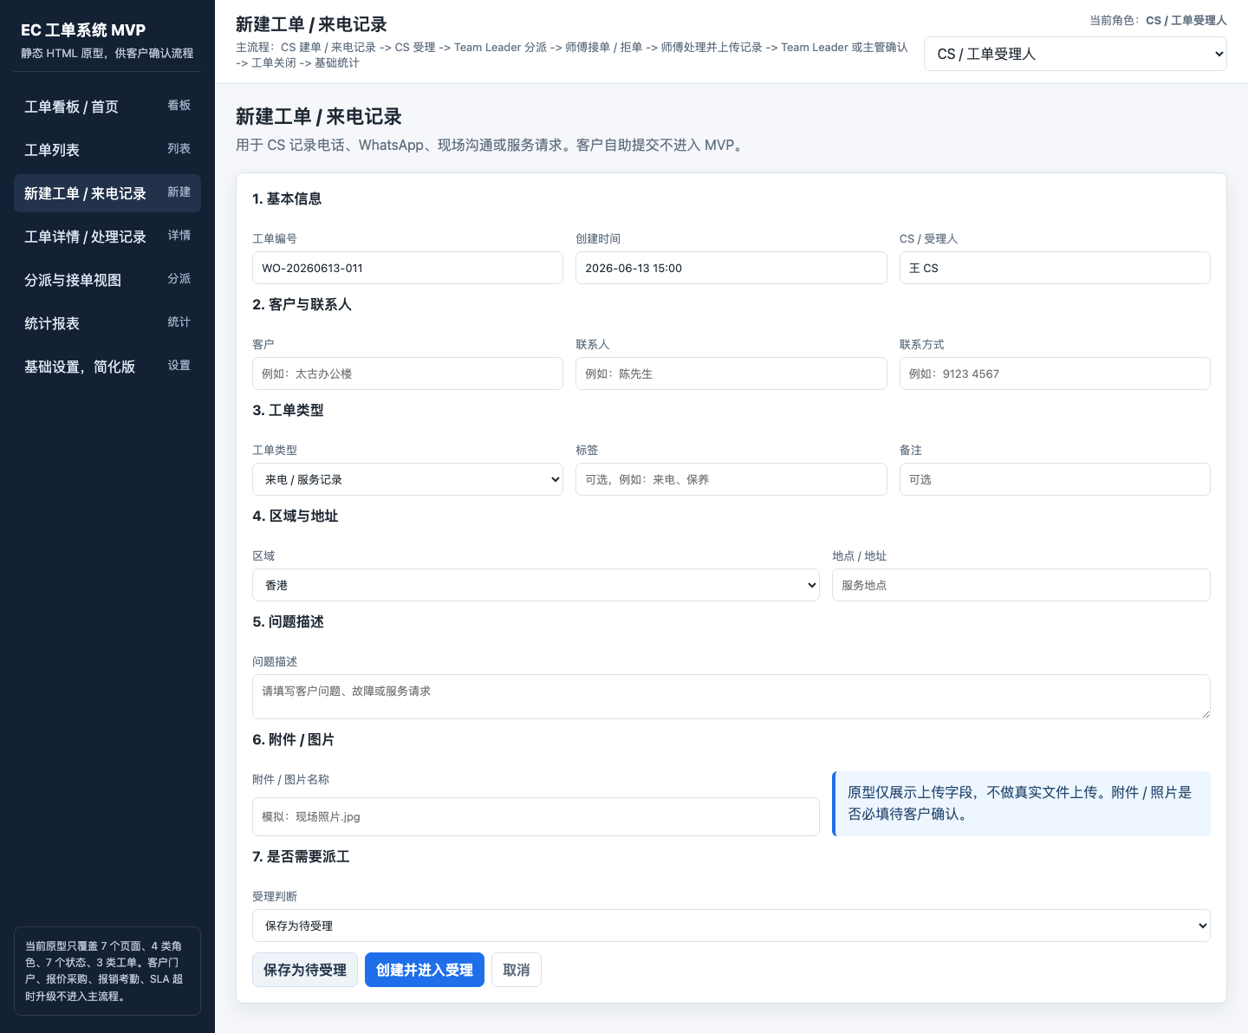
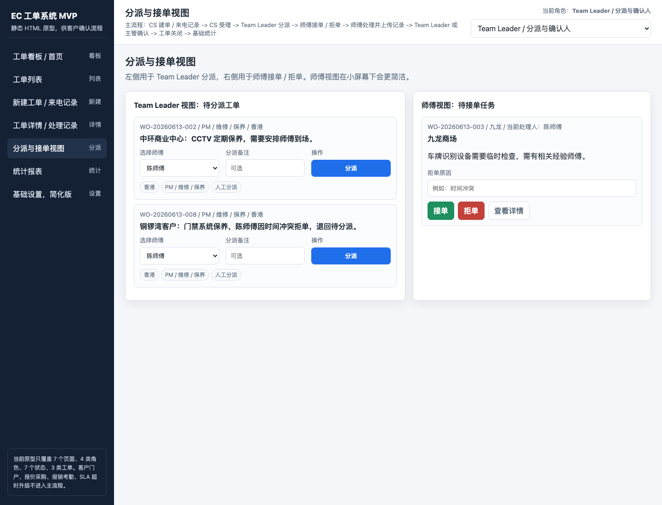

圖P03｜PS05–PS07：工單詳情、現場處理與提交 |  |  |  |  |  | 圖P04｜PS08：報告查詢與歸檔相關入口
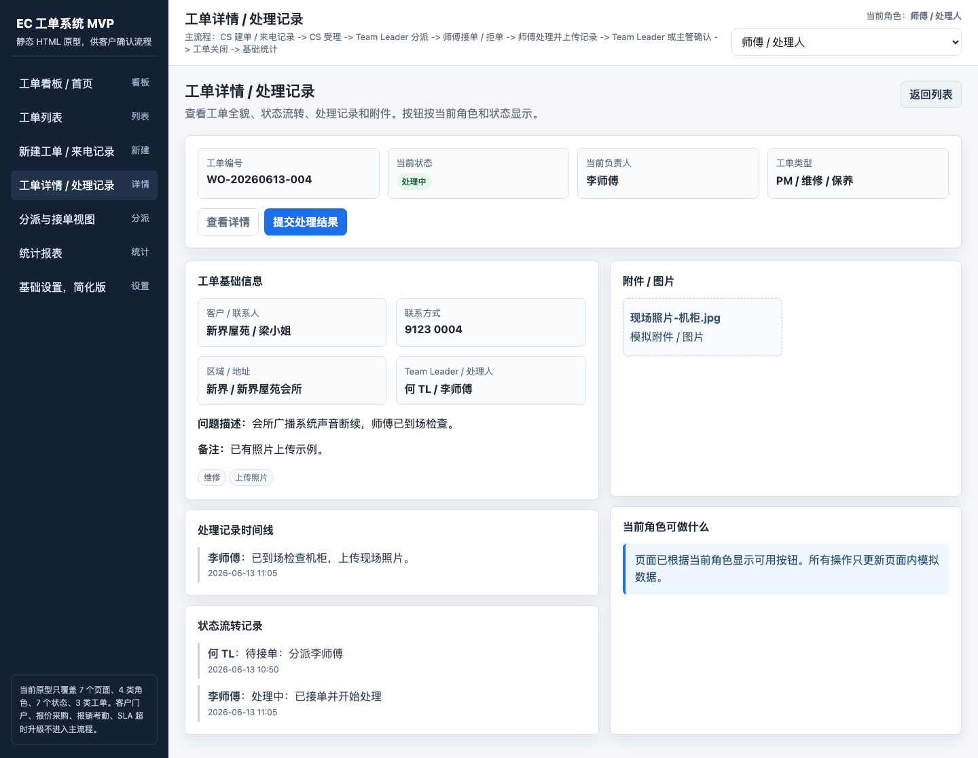
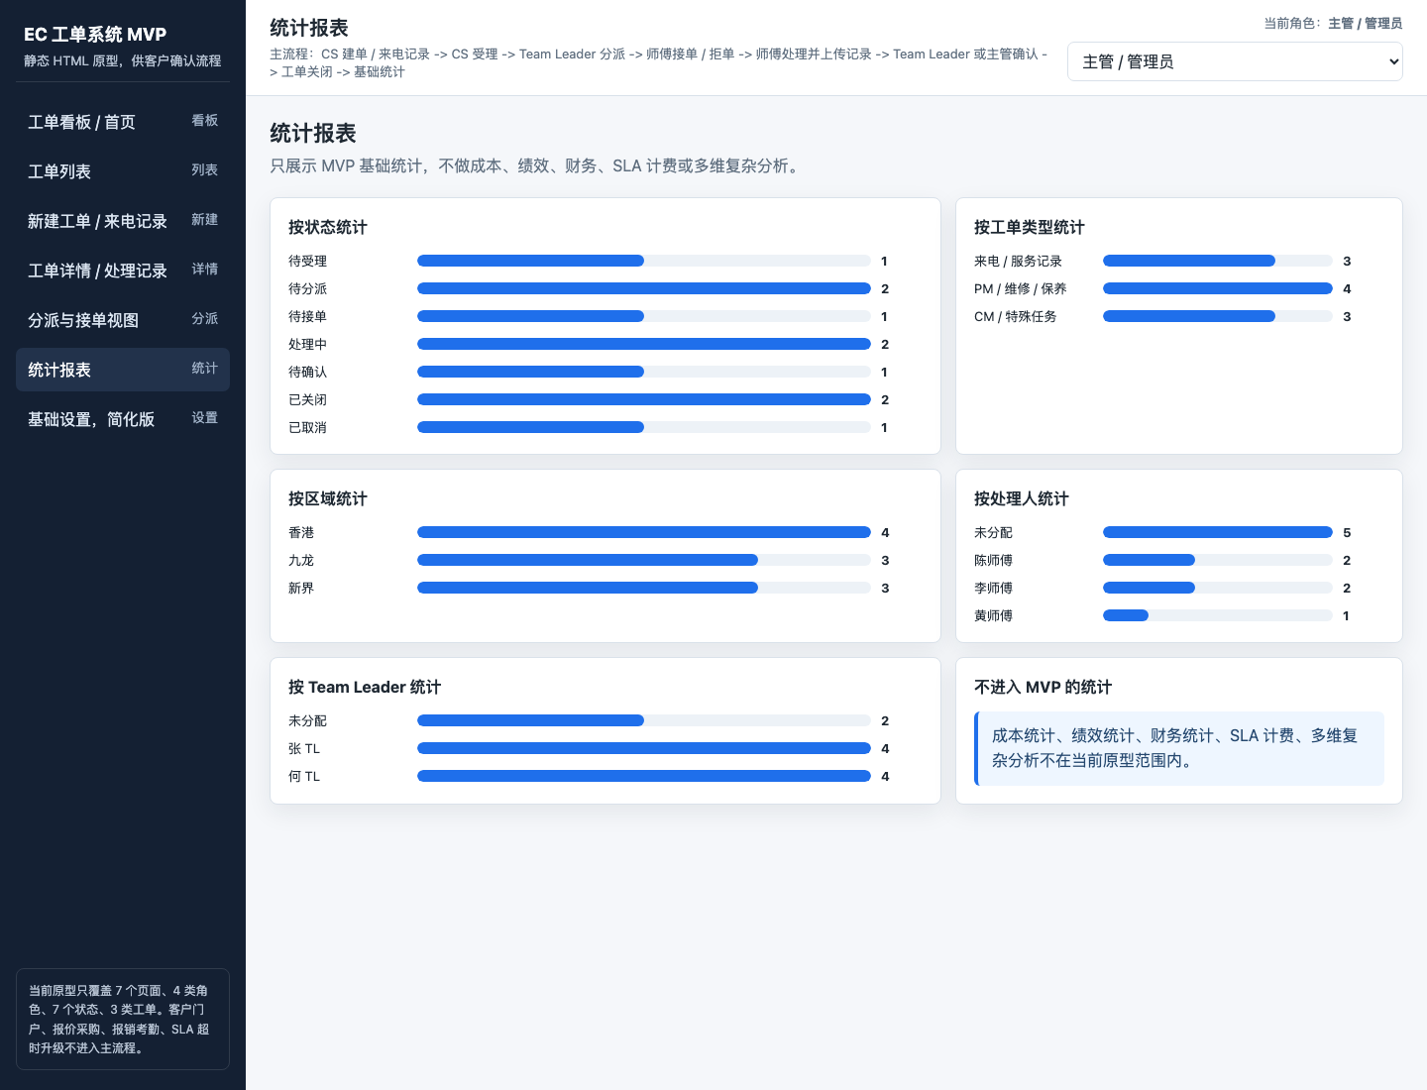

5. 異常／分支流程（全部待確認，不隱藏在備註中）
分支ID | 關聯步驟 | 觸發情況 | 建議處理 | 需客戶確認 | 客戶結論
EX01 | PS01 | 僅答疑，不建立CALL | 記錄受理結果後結束 | 是否產生受理編號、是否計入統計 | 待確認
EX02 | PS01／PS02 | 重複、無效或客戶取消 | 標記取消並記錄原因 | 誰可取消、取消後能否恢復 | 待確認
EX03 | PS03 | 無同區域或可接單師傅 | 轉交跨區域／主管人工指定 | 跨區權限、推薦優先級與SLA | 待確認
EX04 | PS03／PS04 | 師傅拒單或逾時未接 | 退回待分派並保留原因 | 是否允許拒單與自動改派時限 | 待確認
EX05 | PS03 | 啟用工單池申請接單 | 師傅申請、TL審批後分派 | 是否納入核心流程或移除原型入口 | 待確認
EX06 | PS05 | 客戶規定不可拍照 | 選擇豁免並記錄原因 | 豁免配置位置與必備證據 | 待確認
EX07 | PS05 | 現場弱網或離線 | 本機暫存，恢復網絡後補傳 | 離線範圍、衝突處理與附件上傳 | 待確認
EX08 | PS06 | 客戶不在場／拒絕簽名 | 勾選原因並按規則後補或豁免 | 後補時限、替代證據、責任人 | 待確認
EX09 | PS05／PS07 | 需要後續報價 | 只記錄需報價並移交後續流程 | 本樣板不展開完整報價流程 | 待確認
EX10 | PS07 | 提交資料不完整 | 阻止提交或退回補充 | 必填校驗、退回角色與版本保留 | 待確認
EX11 | PS08 | 報告發送失敗 | 保留失敗日誌並允許重試 | 重試次數、替代渠道與通知對象 | 待確認

6. 驗收案例（本階段僅確認案例與預期，不標記「已驗收」）
案例ID | 關聯步驟 | 案例名稱 | 測試輸入／操作 | 預期結果 | 證據 | 客戶結論 | 客戶意見
AC01 | PS01 | 客戶接觸基本閉環 | 輸入一筆電話或WhatsApp訴求並選擇處理方式 | 保留渠道、客戶、內容、判斷及操作人 | 截圖＋狀態記錄＋操作日誌＋表單資料 | 待確認
AC02 | PS02 | CS受理建單基本閉環 | 由受理記錄建立CALL並提交 | 生成唯一CALL編號，進入待分派且保留草稿／提交記錄 | 截圖＋狀態記錄＋操作日誌＋表單資料 | 待確認
AC03 | PS03 | TL／CR分派基本閉環 | TL／CR從待分派列表選擇師傅並確認分派 | 狀態變為待接單，保留派工人、師傅、時間及備註 | 截圖＋狀態記錄＋操作日誌＋表單資料 | 待確認
AC04 | PS04 | 師傅收任務基本閉環 | 師傅收到任務後在移動端查看並確認 | 狀態按規則流轉並保留接單／拒單或收到記錄 | 截圖＋狀態記錄＋操作日誌＋表單資料 | 待確認
AC05 | PS05 | 現場處理基本閉環 | 記錄到場、處理內容與前後照片 | 處理記錄、附件與時間線可追溯；豁免有原因 | 截圖＋狀態記錄＋操作日誌＋表單資料 | 待確認
AC06 | PS06 | 客戶確認基本閉環 | 客戶完成簽名，或按規則記錄不在場 | 簽名或豁免證據可追溯，未滿足規則時不可提交 | 截圖＋狀態記錄＋操作日誌＋表單資料 | 待確認
AC07 | PS07 | 提交SR／完工單基本閉環 | 提交SR／完工單並形成可追蹤編號 | 形成SR或完工單，與CALL、客戶、師傅建立關聯 | 截圖＋狀態記錄＋操作日誌＋表單資料 | 待確認
AC08 | PS08 | 報告歸檔基本閉環 | 按CALL查到報告，預覽、發送並查看歸檔記錄 | 報告可查、可回到CALL；發送與歸檔結果有日誌 | 截圖＋狀態記錄＋操作日誌＋表單資料 | 待確認

7. 客戶確認記錄
評審版本 | v0.1 核心閉環樣板 | 評審日期 |  | 評審主持人
客戶確認人 |  | 客戶角色 |  | 項目聯絡人
總體結論 | 待確認 | 適用範圍 | 核心閉環樣板 | 下一步 | 樣板確認後再擴展其餘場景
需要調整的步驟
客戶補充意見

